关系图
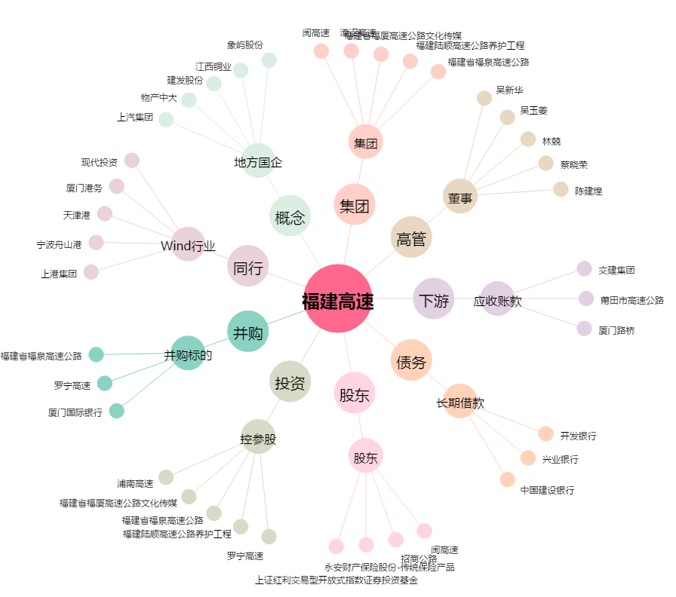
福建高速[600033.SH] - 关系概览图

